Sheet1
序号 | 问题描述 | 问题类别 | 解决方案
1 | Qt图片加载经典问题，即在designer中可以预览，但运行不可见 | BUG | 重写paintEvent，调用时重新初始化绘制
2 | QtCreator运行图片加载正常，Clion中运行不显示 | BUG | build结果正常，暂时使用build结果替代
3 | 窗体背景被错误地应用至所有组件 | BUG | 指定应用对象，如#UMakeplan{border-image: url(:/Resource/Imgs/background.jpg);}
4 | clion进行build时出现未知错误 | ERROR | QtCreator检查报错发现header出现循环引用，取消即可
5 | 步骤3最近周六可能位于[当前日期，生日日期]之外，为无效日期 | BUG | 寻找另一端（+7/-7）日期的周六，如果此时仍为无效日期，则向用户显示无可用休息日
6 | 页面四无法正常跳转 | BUG | class指针定义错误
7 | 无法调整按钮颜色 | BUG | 同3
8 | 无法识别头文件中定义的namespace Ui | BUG | ui文件QWidget类没有正确命名
下面展示效果
 1. 初始页面


2. 基本信息录入页面


3. 计划信息录入

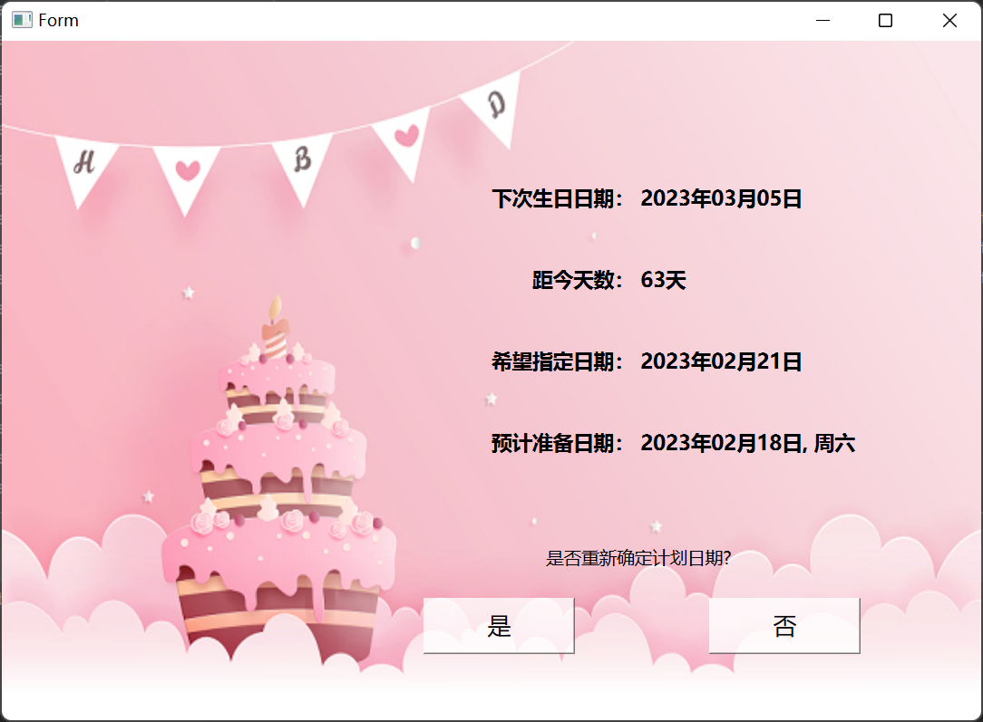
4. 显示结果

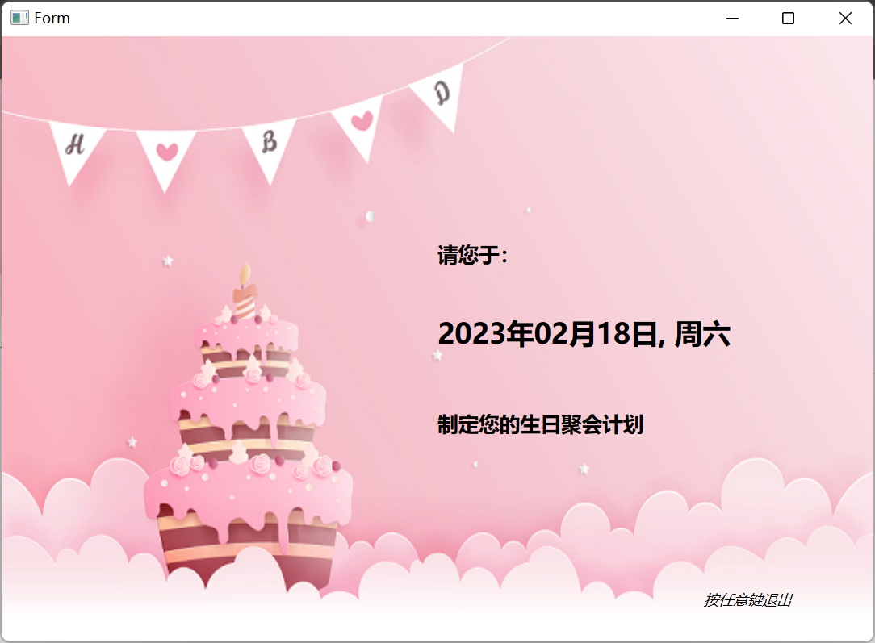
5. 退出页面

